Mo hinh
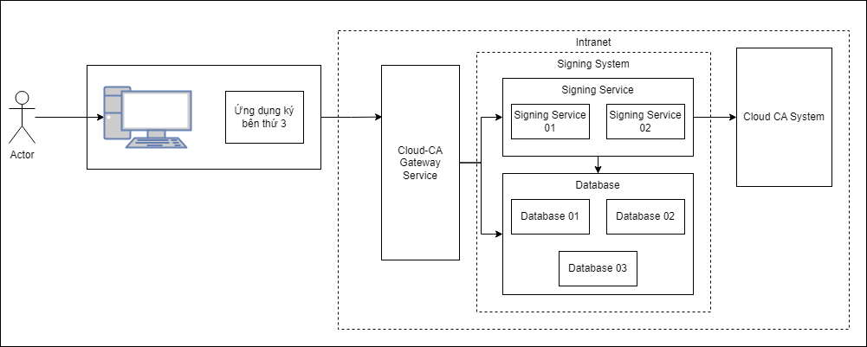
2.1 Mô hình Vật lý hệ thống

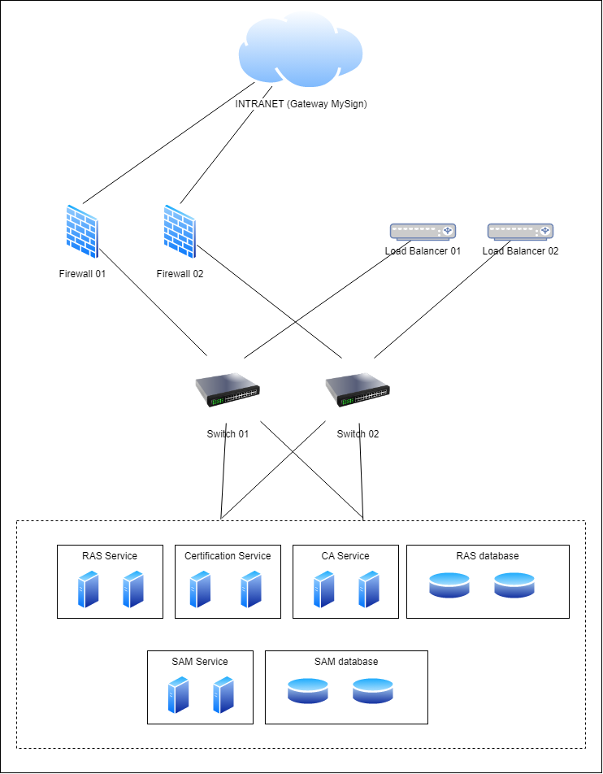

2.2 Mô hình Logic hệ thống

